Detail
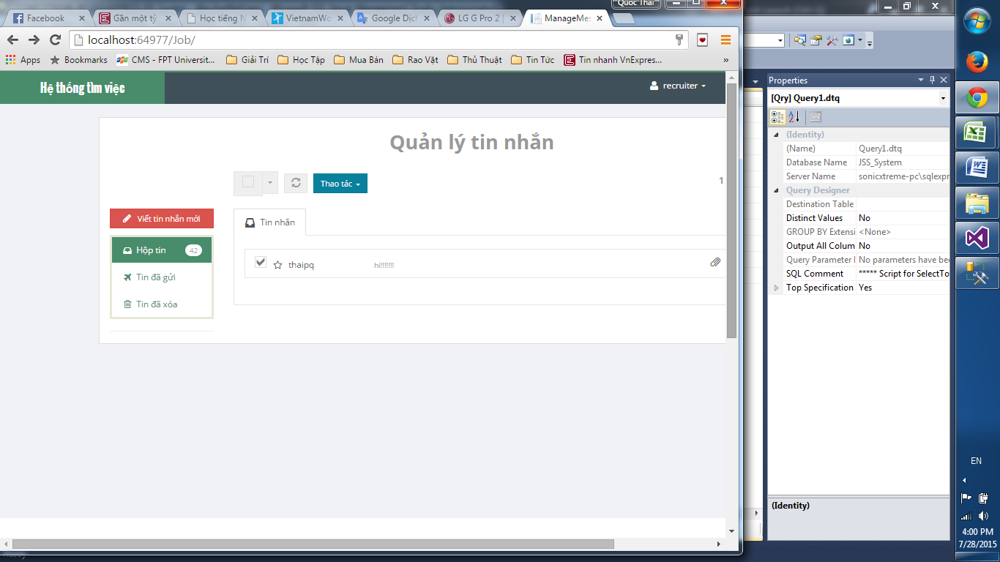

Chưa có nút truy cập tin nhắn
và thông báo tin nhắn

giao diện lỗi

số tin nhắn chưa đọc không khớp

